Source UE
https://op.europa.eu/en/publication-detail/-/publication/96c2ca82-e85e-11eb-93a8-01aa75ed71a1/language-en/format-PDF/source-219903975

 |  |  |  |  |  |  |  |  |  | Facteurs de conversion : | 7.33
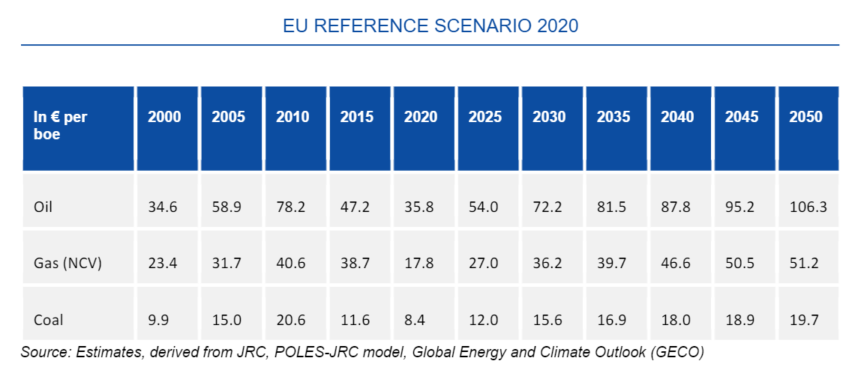

 | Pétrole (€2020/toe) | 2010 | 2015 | 2018 | 2020.00 | 2025.00 | 2030.00 | 2040 | 2050
 | Scénario current policies |  |  |  | 262.4 | 395.8 | 529.2 | 643.6 | 779.2
 |  |  | -0.035807495997 | 0.080082298255 |  | 0.085680772831 | 0.059811645984 | 0.019754738033 | 0.01930434353

 | Charbon (€2020/toe)
 | Scénario current policies |  |  |  | 61.6 | 88.0 | 114.3 | 131.9 | 144.4
 |  |  | -0.055912488705 | -0.0063035251686 |  | 0.073940923786 | 0.053873952062 | 0.014412963773 | 0.0090655330591

 | Gaz (€2020/toe)
 | Scénario current policies |  |  |  | 130.47 | 197.91 | 265.35 | 341.58 | 375.30
 |  |  | 0.0010559685628 | 0.085256577805 |  | 0.0868979068 | 0.060398149744 | 0.02557572951 | 0.0094583492129

